確認
基本設計書 |  |  |  |  | 最終編集日 | 2020-06-15
 |  |  |  |  | 最終編集者 | 石川

画面ID | 01 | 画面名 | 確認画面
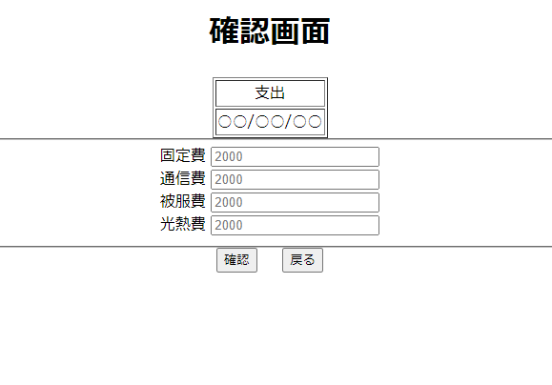

 |  |  |  |  | 記入画面で選択した支出、収入のどちらかを表示

 |  |  |  |  | 記入画面で選択した日付を表示

 |  |  |  |  | 記入画面で入力した値を表示する

 |  |  |  |  | 記入画面へ遷移

 |  |  |  | 入力完了画面へ遷移

入力完了
基本設計書 |  |  |  | 最終編集日 |  | 2020-06-15
 |  |  |  | 最終編集者 |  | 石川

画面ID | 03 | 画面名 | 入力完了

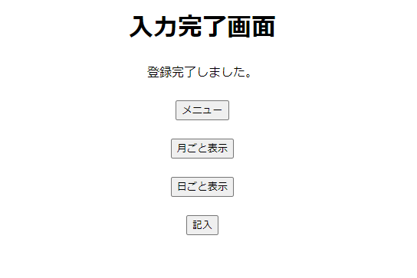

 |  |  |  |  | メニュー画面へ遷移

 |  |  |  |  | 月ごと表示画面へ遷移

 |  |  |  |  | 日ごと表示画面へ遷移

 |  |  |  |  | 記入画面へ遷移

年表示
基本設計書 |  |  |  |  |  | 最終編集日 | 2020-06-15
 |  |  |  |  |  | 最終編集者 | 石川

画面ID | 03 | 画面名 | 年表示

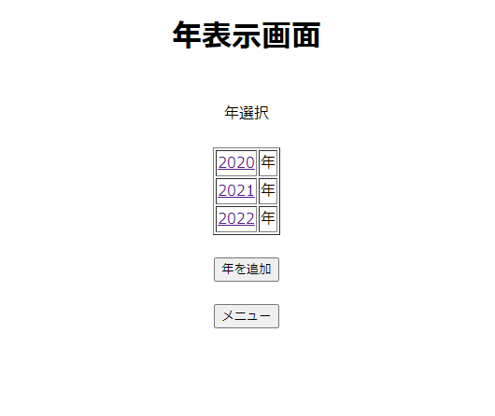

 |  |  |  |  | その年を表示クリックすると
 |  |  |  |  | その年に対応する月表示画面へ遷移する

 |  |  |  |  | 年を追加ボタンを押すと
 |  |  |  |  | 一番新しい年に＋1年した年が表に追加される

 |  |  |  | メニュー画面へ遷移

日ごと表示
基本設計書 |  |  |  |  |  |  |  |  |  | 最終編集日 | 2020-06-15
 |  |  |  |  |  |  |  |  |  | 最終編集者 | 石川

画面ID |  |  | 03 | 画面名 | 日ごと表示

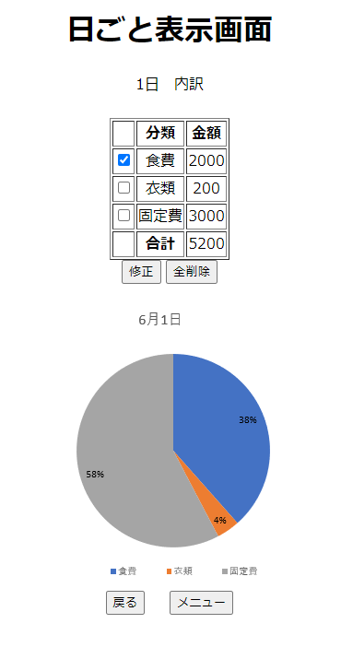

 | カレンダーで選択した
 | 日付を表示
 |  |  |  |  |  |  |  | 記入画面で入力されたデータを表示
 |  |  |  |  |  |  |  | 表示するデータは
 |  |  |  |  |  |  |  | 分類
 |  |  |  |  |  |  |  | 金額
 |  |  |  |  |  |  |  | 金額の合計

 | チェックしたものを
 | 修正するために
 | 修正画面へ遷移 |  |  |  |  |  | 日ごと表示画面の全データを削除
 |  |  |  |  |  |  | 日のデータ削除確認画面へ遷移

 |  |  |  |  |  |  |  |  | 上の表に入力されているデータから
 |  |  |  |  |  |  |  |  | 円グラフを表示する

 |  | カレンダー画面へ遷移 |  |  |  | メニュー画面へ遷移

ユーザー削除確認
基本設計書 |  |  |  |  |  |  | 最終編集日 | 2020-06-15
 |  |  |  |  |  |  | 最終編集者 | 石川

画面ID | 03 | 画面名 | ユーザー削除確認

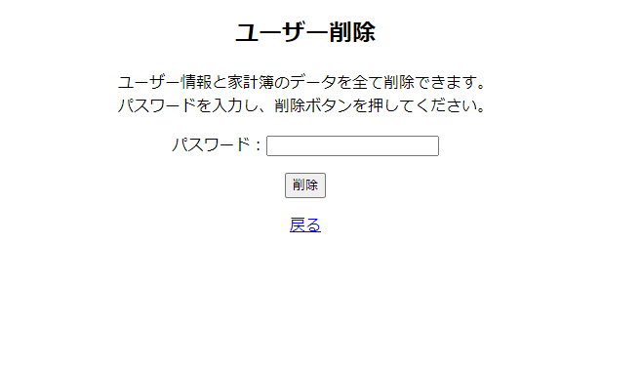

 |  |  |  |  |  | 削除するための確認として現在の
 |  |  |  |  |  | パスワードを入力

 |  |  |  |  | パスワードが間違えていたらパスワードが間違えていますを表示
 |  |  |  |  | パスワードが当たっていればユーザー情報と家計簿の
 |  |  |  |  | データをすべて削除してユーザー削除確認画面へ遷移

 |  |  |  | 設定画面へ遷移

ユーザー削除完了
基本設計書 |  |  |  |  |  | 最終編集日 | 2020-06-15
 |  |  |  |  |  | 最終編集者 | 石川

画面ID | 03 | 画面名 | ユーザー削除完了
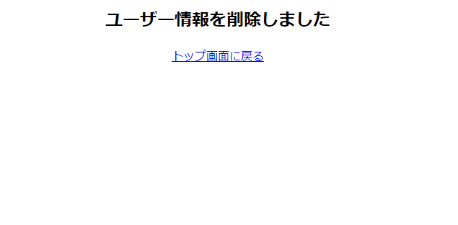

 |  |  |  |  | ユーザー情報を削除しましたを表示

 |  |  |  | トップ画面へ遷移

ユーザー情報修正完了
基本設計書 |  |  |  |  |  | 最終編集日 |  | 2020-06-15
 |  |  |  |  |  | 最終編集者 |  | 石川

画面ID | 03 | 画面名 | ユーザー情報修正完了
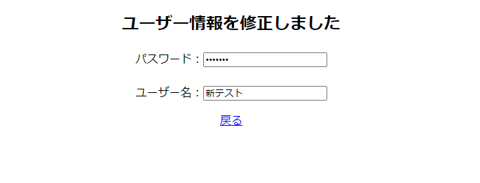

 |  |  |  |  |  |  | ユーザー情報を削除しましたを表示

 |  |  |  |  | 変更したパスワードを表示

 |  |  |  |  | 変更したユーザーネームを表示

 |  |  |  | 設定画面へ遷移

